收发存
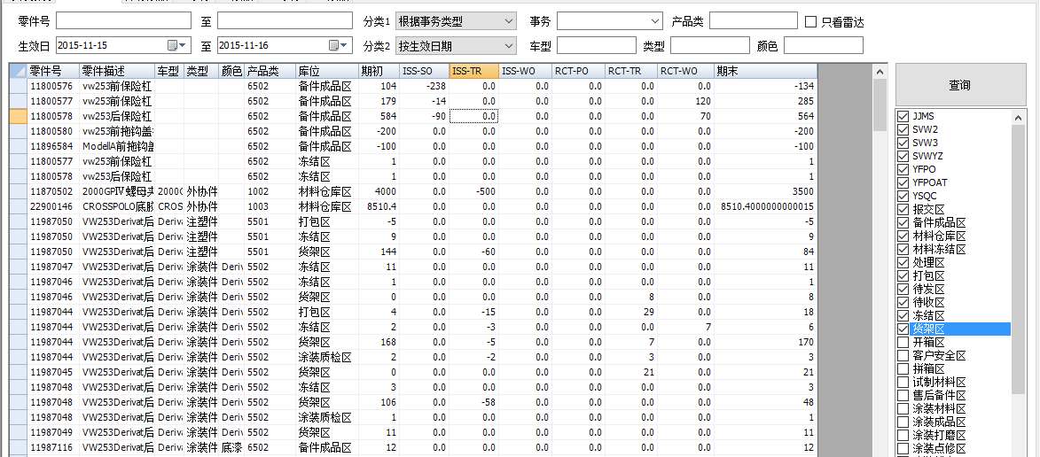
用途：供物流查询库位进出帐情况

输入条件
零件号 |  | 至 |  | 分类1 |  | 事务类型 |  | 产品类 |  | 只看雷达
生效日 |  | 至 |  | 分类2 |  | 车型 |  | 类型 |  | 颜色

零件号 | 零件描述 | 车型 | 类型 | 颜色 | 产品类 | 库位 | 期初 | ISS-TR | RCT-WO | 期末
20806514 | PPG清漆快干剂Solvent-02 |  |  |  | 1006 | DG-CSA | 92.6828 | 0 | 0 | 92.6828
20806516 | PPG清漆固化剂CAT110 |  |  |  | 1006 | DG-CSA | 0 | 0 | 0 | 4.0091470651E-51
20806517 | PPG清漆稀释剂Solvent-37 |  |  |  | 1006 | DG-CSA | 3.6574 | 0 | 0 | 3.6574
20806984 | AD色漆象牙白YF-GQBC9230/22K |  |  |  | 1006 | DG-CSA | 7.81052 | 0 | 0 | 7.81052
11911287 | B754已masking的上扰流板注塑件 | B754扰流板 | 注塑件|待底漆件 |  | 5551 | MASKING注塑成品区 | 144 | -11 | 209 | 342
11911027 | B754扰流板分总成-摩卡棕+高光黑 | B754扰流板 | 装配件 | 摩卡棕-分总成 | 5554 | BONDING装配成品区 | 4 | 0 | 0 | 4
11911028 | B754扰流板分总成-深灰+高光黑 | B754扰流板 | 装配件 | 深灰-分总成 | 5554 | BONDING装配成品区 | 3 | 0 | 0 | 3
11911033 | B754扰流板分总成-金纵+高光黑 | B754扰流板 | 装配件 | 深金棕-分总成 | 5554 | BONDING装配成品区 | 26 | 0 | 0 | 26
11911024 | B754扰流板分总成-珍珠白+高光黑 | B754扰流板 | 装配件 | 珍珠白-分总成 | 5554 | BONDING装配成品区 | 28 | 0 | 0 | 28
11911029 | B754扰流板分总成-珍珠紫+高光黑 | B754扰流板 | 装配件 | 珍珠紫-分总成 | 5554 | BONDING装配成品区 | 17 | 0 | 0 | 17
11911325 | B754扰流板分总成-珍珠金+高光黑205R750JR | B754下扰流板 | 装配件|装配件 | 珍珠金 | 5553 | BONDING装配成品区 | 2 | 0 | 0 | 2
11911282 | B754已masking的下饰板注塑件 | B754下饰板 | 注塑件|待底漆件 |  | 5551 | MASKING注塑成品区 | 36 | -24 | 176 | 188

期初期末是查询时间的起止。
产品类是DB件采购件，自制件， |  | SAP物料类型
颜色单纯的颜色？？

WM事务查询
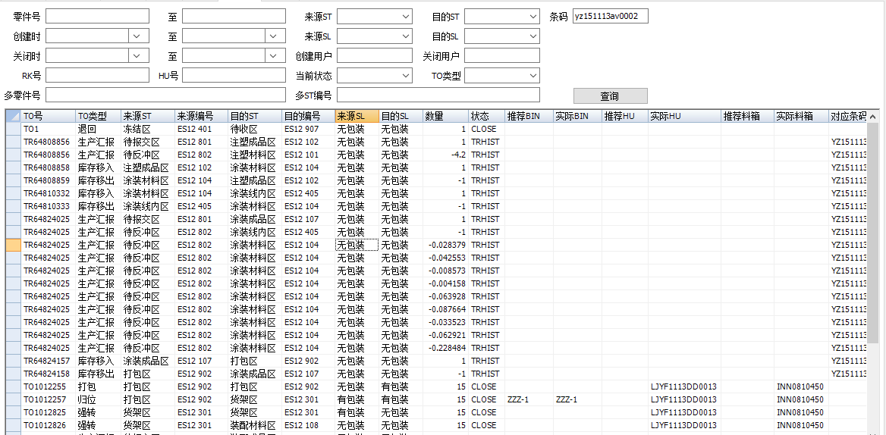
用途：供物流查询仓库出入库事务明细

零件号 |  | 至 | 来源ST |  | 目的ST |  | 条码
创建时间 |  | 至 | 来源ST |  | 目的ST
关闭时 |  | 至 | 创建用户 |  | 关闭用户 |  |  |  |  |  | 用途查看RK流转情况以及条码流转情况，
RK号 |  |  | HU号 |  | 当前状态 |  | TO类型 |  |  |  | 以及其历史记录
多零件号 |  |  | 多ST编号

TO号 | TO类型 | 来源ST | 来源编号 | 目的ST | 目的编号 | 来源SL | 目的SL | 数量 | 状态 | 推荐BIN | 实际BIN | 推荐HU | 实际HU | 推荐料箱 | 实际料箱 | 对应条码 | 零件号 | 描述 | 来源1 | 来源2 | 创建人 | 创建时 | 关闭人 | 关闭时 | 附加信息1 | 附加信息2 | 附加信息3 | 源TO | 匹配 | 操作界面 | 方法名
TO1287727 | 转移 | 货架区 | ES15 301 | 待发区 | ES15 142 | 有包装 | 有包装 | 24 | CLOSE |  |  |  | LJDG0327EX0014 |  | INN09111606 |  | 11996011 | A28后保涂装件-象牙白W17106004ASV0000-W1 | 转移自动生成 | CK3B10921239320 | 352305 | 2016-04-04 08:52:29 | 352305 | 2016-04-04 08:52:29 | DG160404DGGZZX005 | 0 |  | 0 |  | IHAND.frm_DeliveryNew | btnOK_Click/RunDeliverSE/DownBINStr/RunDeliverSE
TO1287728 | 转移 | 待发区 | ES15 142 | 待发区 | ES15 142 | 有包装 | 无包装 | 24 | CLOSE |  |  |  | LJDG0327EX0014 |  | INN09111606 |  | 11996011 | A28后保涂装件-象牙白W17106004ASV0000-W1 | 转移自动生成 | CK3B10921239320 | 352305 | 2016-04-04 08:52:29 | 352305 | 2016-04-04 08:52:29 | DG160404DGGZZX005 | 0 |  | 0 |  | IHAND.frm_DeliveryNew | btnOK_Click/RunDeliverSE/DownBINStr/RunDeliverSE
TO1287729 | 发运 | 待发区 | ES15 142 | GZZX | ES15 143 | 无包装 | 无包装 | 24 | CLOSE |  |  |  | LJDG0327EX0014 |  | INN09111606 |  | 11996011 | A28后保涂装件-象牙白W17106004ASV0000-W1 | 执行发运计划 | CK3B10921239320 | 352305 | 2016-04-04 08:52:29 | 352305 | 2016-04-04 08:52:29 | DG160404DGGZZX005 | 0 |  | 0 |  | IHAND.frm_DeliveryNew | btnOK_Click/RunDeliverSE/DownBINStr/RunDeliverSE
TR41025378 | 销售发货 | 待发货区 | ES15 805 | 待发区 | ES15 142 | 无包装 | 无包装 | -24 | TRHIST |  |  |  |  |  |  | DG160404DGGZZX005 | 11996011 | A28后保涂装件-象牙白W17106004ASV0000-W1 |  |  | 352305 | 2016-04-04 08:52:29 | 352305 | 2016-04-04 08:52:29 |  | 0 |  |  | DG160404DGGZZX005@20160404085229
TO1287730 | 转移 | 货架区 | ES15 301 | 待发区 | ES15 142 | 有包装 | 有包装 | 24 | CLOSE |  |  |  | LJDG0329EX0015 |  | INN09112453 |  | 11996011 | A28后保涂装件-象牙白W17106004ASV0000-W1 | 转移自动生成 | CK3B10921239320 | 352305 | 2016-04-04 08:53:12 | 352305 | 2016-04-04 08:53:12 | DG160404DGGZZX005 | 0 |  | 0 |  | IHAND.frm_DeliveryNew | btnOK_Click/RunDeliverSE/DownBINStr/RunDeliverSE
TO1287731 | 转移 | 待发区 | ES15 142 | 待发区 | ES15 142 | 有包装 | 无包装 | 24 | CLOSE |  |  |  | LJDG0329EX0015 |  | INN09112453 |  | 11996011 | A28后保涂装件-象牙白W17106004ASV0000-W1 | 转移自动生成 | CK3B10921239320 | 352305 | 2016-04-04 08:53:12 | 352305 | 2016-04-04 08:53:12 | DG160404DGGZZX005 | 0 |  | 0 |  | IHAND.frm_DeliveryNew | btnOK_Click/RunDeliverSE/DownBINStr/RunDeliverSE
TO1287732 | 发运 | 待发区 | ES15 142 | GZZX | ES15 143 | 无包装 | 无包装 | 24 | CLOSE |  |  |  | LJDG0329EX0015 |  | INN09112453 |  | 11996011 | A28后保涂装件-象牙白W17106004ASV0000-W1 | 执行发运计划 | CK3B10921239320 | 352305 | 2016-04-04 08:53:12 | 352305 | 2016-04-04 08:53:12 | DG160404DGGZZX005 | 0 |  | 0 |  | IHAND.frm_DeliveryNew | btnOK_Click/RunDeliverSE/DownBINStr/RunDeliverSE
TR41025383 | 销售发货 | 待发货区 | ES15 805 | 待发区 | ES15 142 | 无包装 | 无包装 | -24 | TRHIST |  |  |  |  |  |  | DG160404DGGZZX005 | 11996011 | A28后保涂装件-象牙白W17106004ASV0000-W1 |  |  | 352305 | 2016-04-04 08:53:12 | 352305 | 2016-04-04 08:53:12 |  | 0 |  |  | DG160404DGGZZX005@20160404085312
TO1287733 | 转移 | 货架区 | ES15 301 | 待发区 | ES15 142 | 有包装 | 有包装 | 24 | CLOSE |  |  |  | LJDG0403EX0001 |  | INN09111089 |  | 11996013 | A28后保涂装件-摩卡棕N17106004ASV0000-N1 | 转移自动生成 | CK3B10921239320 | 352305 | 2016-04-04 08:53:20 | 352305 | 2016-04-04 08:53:20 | DG160404DGGZZX005 | 0 |  | 0 |  | IHAND.frm_DeliveryNew | btnOK_Click/RunDeliverSE/DownBINStr/RunDeliverSE
TO1287734 | 转移 | 待发区 | ES15 142 | 待发区 | ES15 142 | 有包装 | 无包装 | 24 | CLOSE |  |  |  | LJDG0403EX0001 |  | INN09111089 |  | 11996013 | A28后保涂装件-摩卡棕N17106004ASV0000-N1 | 转移自动生成 | CK3B10921239320 | 352305 | 2016-04-04 08:53:20 | 352305 | 2016-04-04 08:53:20 | DG160404DGGZZX005 | 0 |  | 0 |  | IHAND.frm_DeliveryNew | btnOK_Click/RunDeliverSE/DownBINStr/RunDeliverSE
TO1287735 | 发运 | 待发区 | ES15 142 | GZZX | ES15 143 | 无包装 | 无包装 | 24 | CLOSE |  |  |  | LJDG0403EX0001 |  | INN09111089 |  | 11996013 | A28后保涂装件-摩卡棕N17106004ASV0000-N1 | 执行发运计划 | CK3B10921239320 | 352305 | 2016-04-04 08:53:20 | 352305 | 2016-04-04 08:53:20 | DG160404DGGZZX005 | 0 |  | 0 |  | IHAND.frm_DeliveryNew | btnOK_Click/RunDeliverSE/DownBINStr/RunDeliverSE
TR41025384 | 销售发货 | 待发货区 | ES15 805 | 待发区 | ES15 142 | 无包装 | 无包装 | -24 | TRHIST |  |  |  |  |  |  | DG160404DGGZZX005 | 11996013 | A28后保涂装件-摩卡棕N17106004ASV0000-N1 |  |  | 352305 | 2016-04-04 08:53:20 | 352305 | 2016-04-04 08:53:20 |  | 0 |  |  | DG160404DGGZZX005@20160404085320
TO1287736 | 转移 | 货架区 | ES15 301 | 待发区 | ES15 142 | 有包装 | 有包装 | 24 | CLOSE |  |  |  | LJDG0401EW0016 |  | INN0911801 |  | 11996002 | A28前保涂装件-象牙白W17105004ASV0000-W1 | 转移自动生成 | CK3B10921239320 | 352305 | 2016-04-04 08:53:27 | 352305 | 2016-04-04 08:53:27 | DG160404DGGZZX005 | 0 |  | 0 |  | IHAND.frm_DeliveryNew | btnOK_Click/RunDeliverSE/DownBINStr/RunDeliverSE
TO1287737 | 转移 | 待发区 | ES15 142 | 待发区 | ES15 142 | 有包装 | 无包装 | 24 | CLOSE |  |  |  | LJDG0401EW0016 |  | INN0911801 |  | 11996002 | A28前保涂装件-象牙白W17105004ASV0000-W1 | 转移自动生成 | CK3B10921239320 | 352305 | 2016-04-04 08:53:27 | 352305 | 2016-04-04 08:53:27 | DG160404DGGZZX005 | 0 |  | 0 |  | IHAND.frm_DeliveryNew | btnOK_Click/RunDeliverSE/DownBINStr/RunDeliverSE
TO1287738 | 发运 | 待发区 | ES15 142 | GZZX | ES15 143 | 无包装 | 无包装 | 24 | CLOSE |  |  |  | LJDG0401EW0016 |  | INN0911801 |  | 11996002 | A28前保涂装件-象牙白W17105004ASV0000-W1 | 执行发运计划 | CK3B10921239320 | 352305 | 2016-04-04 08:53:27 | 352305 | 2016-04-04 08:53:27 | DG160404DGGZZX005 | 0 |  | 0 |  | IHAND.frm_DeliveryNew | btnOK_Click/RunDeliverSE/DownBINStr/RunDeliverSE
TR41025385 | 销售发货 | 待发货区 | ES15 805 | 待发区 | ES15 142 | 无包装 | 无包装 | -24 | TRHIST |  |  |  |  |  |  | DG160404DGGZZX005 | 11996002 | A28前保涂装件-象牙白W17105004ASV0000-W1 |  |  | 352305 | 2016-04-04 08:53:27 | 352305 | 2016-04-04 08:53:27 |  | 0 |  |  | DG160404DGGZZX005@20160404085327

MES与实盘差异报表
用途： | 供物流查询实盘数与系统数库存差异的报表
 | （非扫描的盘点数据，需要通过补录手工数，才能出来真正的实盘数； 根据生效日期比对）

筛选条件:
盘点计划号 |  | 盘点时间
库位 |  | 零件号
只显示条码件 |  | 只显示非条码件

输出内容：
库位、零件号、名称、产品类、MES库存、盘点库存、差异、状态

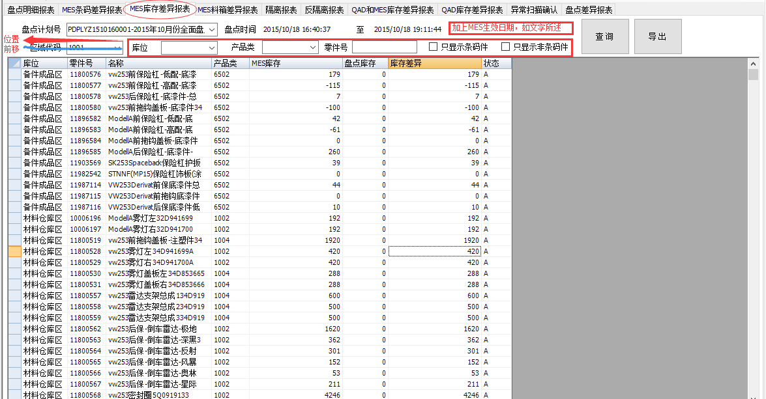
报表样例：
1、 | 增加选择项“MES库存”，如右图：
2、 | 删除“区域代码”、将后面的位置前移。

